記入例
プログラムに参加した日から30日以内に提出してください。
※３月中にプログラム参加した場合
は、３月３１位日までに提出
様式第1号(しまっち！サポーター地域活動参画助成金)
しまっち！サポーター地域活動参画助成金 交付申請書

 |  |  |  |  |  | 申請日： | 2026-06-01

公益財団法人ふるさと島根定住財団 理事長 様
 |  |  |  |  | 氏名： | 定住 太郎

しまっち！サポーター地域活動参画助成金交付要綱に基づき、交付申請をします。

１ 申請者情報（しまっち！サポーター登録情報と同一のものを記載して下さい。）
〒： | 530-0047
居住地(現住所)： | 岡山県岡山市▲▲区●●●町１丁目１−１
電話番号： | 090-1234-5678 |  | メールアドレス： | ××××××××××@△△△△.com
生年月日： | 1991-09-03

２ 参加したプログラム
参加日： | 2023-05-20 |  | プログラム名： | ×××× サポーター募集！
目的地(住所)： | 〇〇公民館（出雲市××町 １２３４－５）

例１ 公共交通機関での移動し、１泊した場合
普通列車利用の場合はICカードの利用明細が、新幹線・特急利用の場合は領収書が必要です。
３ 助成申請
（１）申請内容
①交通費 （片道分のみ申請可）
日付 | 利用交通手段 |  | 出発地 (駅名など) | 到着地 (駅名など) | （※1自家用車等・レンタカー移動の場合） 移動距離(km) |  | 申請額 ※1 | ※財団記入欄 助成対象額
2023-05-20 | JR |  | 岡山駅 | 出雲市駅 |  |  | ¥7,020
2023-05-20 | 路線バス |  | 出雲市駅 | ○○バス停 |  |  | ¥380

㋐交通費計→ （片道1,000円以上（税込）の場合申請可能） |  |  |  |  |  |  | ¥7,400
宿泊に要した額の半額が助成対象額となります。 ※1泊あたりの上限は6,800円です。
②宿泊費 （宿泊費のみ申請は不可、ただし同行者同乗の場合のみ可）
チェックイン日 | チェックアウト日 | 宿泊施設名 |  | 施設所在地 (市町村名) | ①宿泊に要した額 |  | ②申請額※2 ①÷２ ※ただし１泊の 上限金額：6,800円 | ※財団記入欄 助成対象額
2023-05-20 | 2023-05-21 | 出雲○○ホテル |  | 出雲市 | ¥14,000 |  | ¥6,800
 |  |  |  |  |  |  | ¥0
㋑宿泊費計→ |  |  |  |  |  |  | ¥6,800
助成上限額は1回につき10,000円なので、助成額は10,000円となります。
③申請額 |  |  |  |  |  | ㋒申請額＝交通費・宿泊費の合計金額（㋐＋㋑）※上限10,000円 | ¥10,000

例２ 自家用車(高速道路使用)での移動し、１泊した場合
自家用車等移動の場合、移動距離×２０円を記入
（１）申請内容
①交通費 （片道分のみ申請可）
日付 | 利用交通手段 |  | 出発地 (駅名など) | 到着地 (駅名など) | （※1自家用車等・レンタカー移動の場合） 移動距離(km) |  | 申請額 ※1 | ※財団記入欄 助成対象額
2023-05-20 | 自家用車 |  | 自宅 | ○○公民館 | 209km |  | ¥4,180
ETCの利用明細が必要です。
2023-05-20 | 高速道路 |  | 岡山IC | 出雲IC |  |  | ¥2,630

㋐交通費計→ （片道1,000円以上（税込）の場合申請可能） |  |  |  |  |  |  | ¥6,810
宿泊に要した額の半額が助成対象額となります。 ※1泊あたりの上限は6,800円です。
②宿泊費 （宿泊費のみ申請は不可、ただし同行者同乗の場合のみ可）
チェックイン日 | チェックアウト日 | 宿泊施設名 |  | 施設所在地 (市町村名) | ①宿泊に要した額 |  | ②申請額※2 ①÷２ ※ただし１泊の 上限金額：6,800円 | ※財団記入欄 助成対象額
2023-05-20 | 2023-05-21 | ゲストハウス●● |  | 出雲市 | ¥5,000 |  | ¥2,500
 |  |  |  |  |  |  | ¥0
㋑宿泊費計→ |  |  |  |  |  |  | ¥2,500
③申請額 |  |  |  |  |  | ㋒申請額＝交通費・宿泊費の合計金額（㋐＋㋑）※上限10,000円 | ¥9,310
助成上限額の10,000円を満たしていないので、助成額は交通費＋宿泊費の合計額になります。
※１ 自家用車等・レンタカー移動の場合の申請額は、移動距離(km)×20円にて算出して下さい。
また、レンタカー利用料金の申請額は、プログラム参加の為に要したレンタル料金の半額で記載して下さい。
※２ 宿泊費の申請額は、宿泊に要した額の半額を記載して下さい。ただし１泊の上限金額は6,800円です。

（２）振込先（申請者本人の口座のみ有効）
※必ず通帳（見開き1枚目）又は口座名義・口座番号が記載されているキャッシュカードの写し等を添付してください

必ず申請者本人名義の口座情報を記入してください。
金融機関名 |  |  |  | 支店名
預金種別 |  |  |  | 口座番号
口座名義 |  |  |  | 名義フリガナ

４ 参加後のアンケートへの回答
申請書を提出する前に、下記URLまたはQRコードからアンケートフォームにアクセスし、回答をして下さい。

必ず回答してください。
 | ▼アンケート回答はこちら
 | https://forms.gle/Fj6bBhzEBZ6r9XGz9

5 オーナーからの参加証明
参加証明の提出はいずれかの方法で行って下さい。 ①下記【オーナー証明欄】 ②参加証の送付(写真データ可)
①【参加証】プログラム参加当日にオーナーから受け取り、参加証の原本の送付もしくは参加証の写真を撮り
データを送付して下さい。

②【オーナー証明記入欄】※本欄は参加したプログラムのオーナー代表者に記入(直筆)をお願いしてください。
必ず ①申請書への直筆サインか、②参加証明書のいずれかを提出してください。

いずれか

申請書に直接記入
証明書の原本を送付、または裏面の写真を撮りデータで送付

必ず ☑ をしてください。
７ 同意事項
下記同意事項すべてを確認し、同意したうえで申請書を提出して下さい。( □に ☑ をいれてください)
※チェックのない申請書は、受理できません。
■ 申請にあたっては当該要綱の内容を理解し、本申請書の記載内容に虚偽がないことを誓約します。
■ 今後の地域活動への参加状況についてのヒアリングを、定住財団が実施した際に応対することに同意します。
必ず ☑ をしてください。

必ず ☑ をしてください。

４ 添付書類（申請書に貼付または画像等を添付）
例１ 公共交通機関での移動
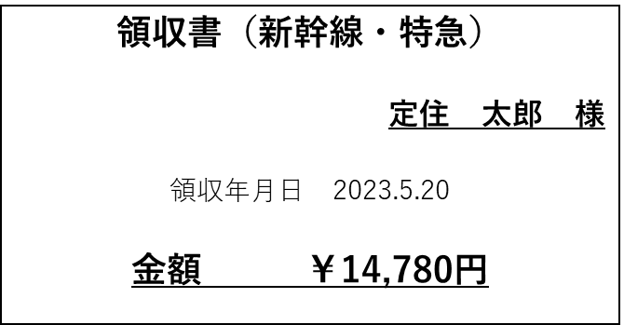

領収年月日 2026年5月20日
金額 7,020円

例２ 自家用車(高速道路使用)での移動
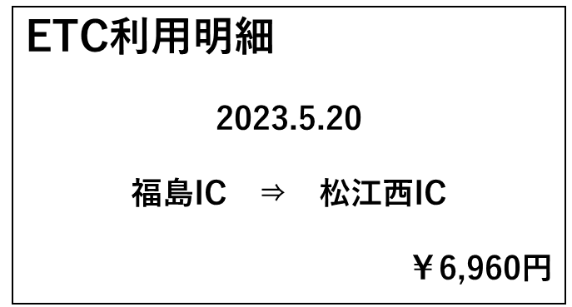
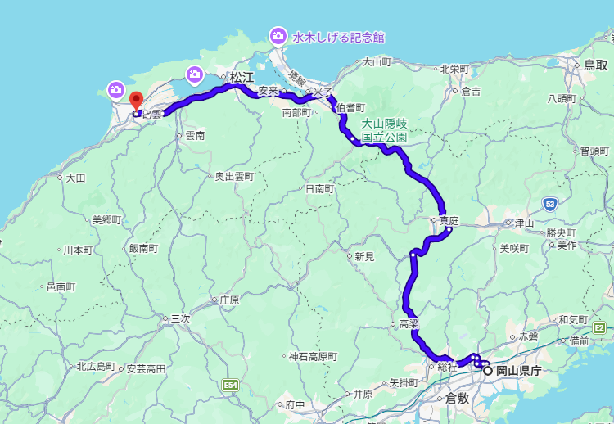
移動経路がわかるもの

2026年5月20日
岡山IC ⇒ 出雲IC
金額 7,020円

209ｋｍ

宿泊費

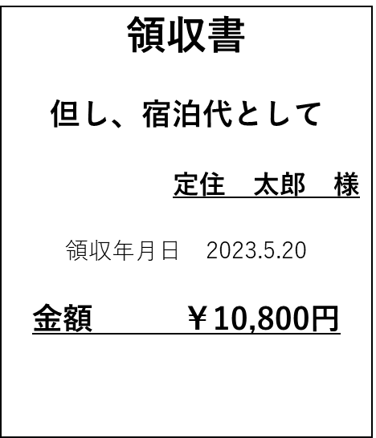

領収年月日 2026年5月20日
金額 5,000円

注）提供いただきました個人情報については、ふるさと島根定住財団個人情報保護規程に基づき、「しまっち！サポーター地域活動参画助成金」に関する事務及び しまね関係人口マッチング・交流サイト「しまっち！」に関する情報提供のみに利用します。

